セカンド
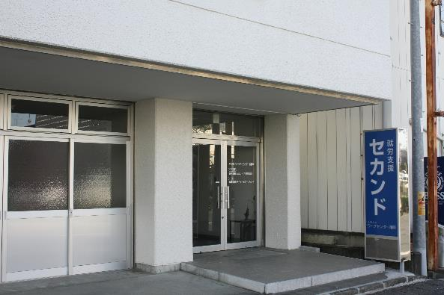

戻 る

ぷあ
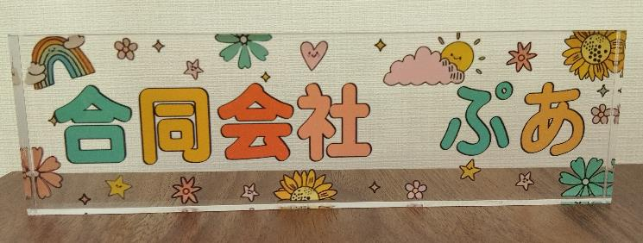
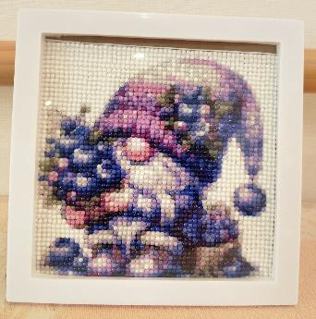
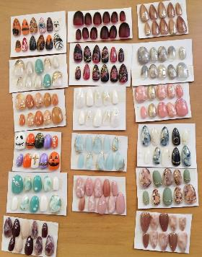

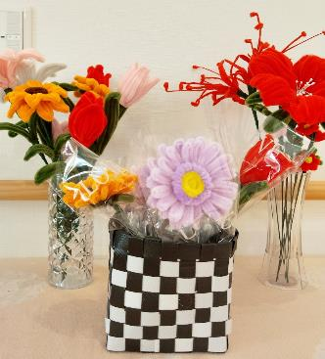
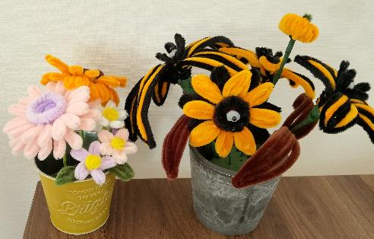
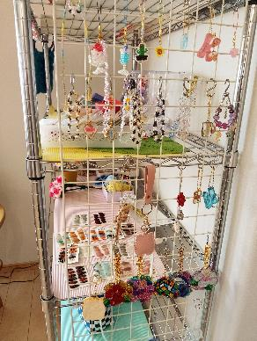

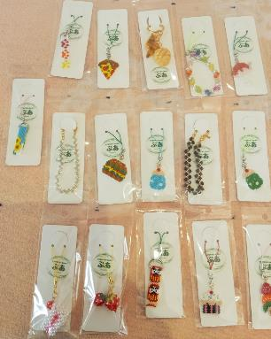

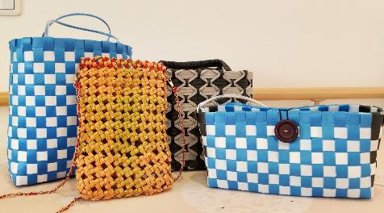

戻 る

CTCひなり
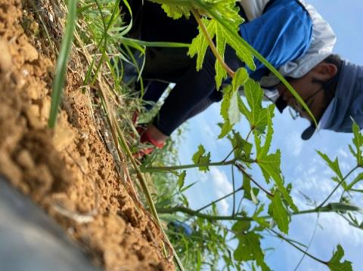
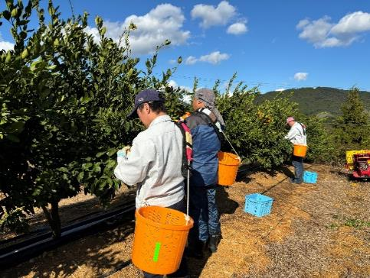
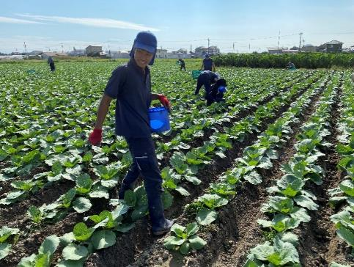

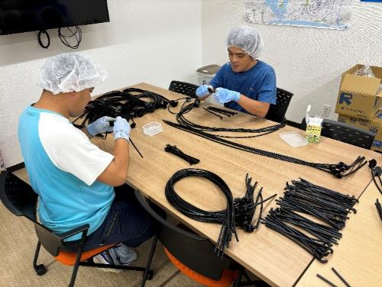

 | 作 業 風 景

戻 る

UNIQUE WORKS 助信
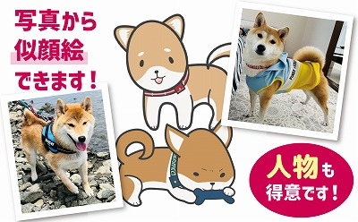
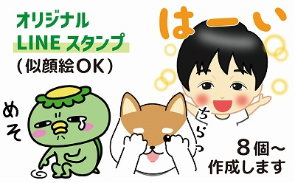

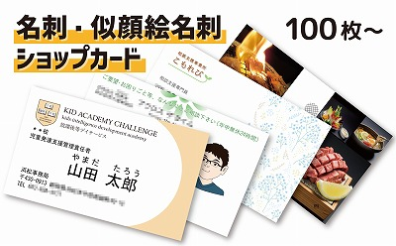
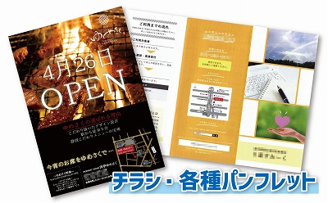

戻る

戻 る

アイリスワークサポート
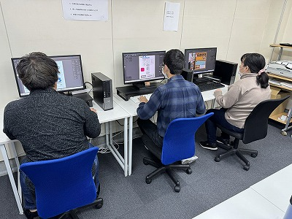
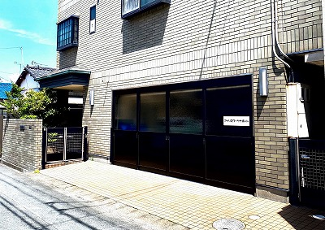

 | 作業風景 | 外観

戻 る

青葉の家
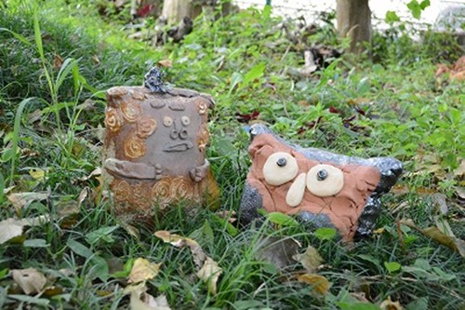
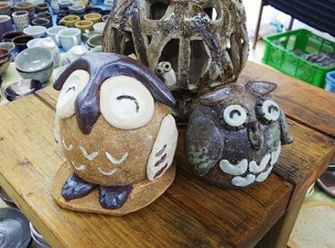
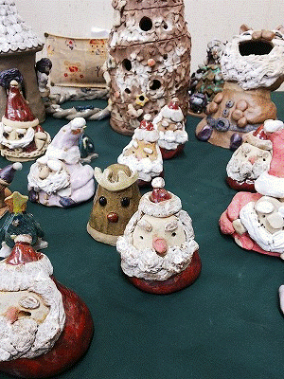
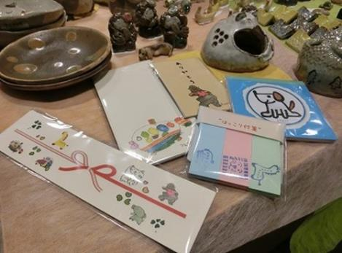

陶芸品 ないしょばなし |  | 陶芸品 幸福 |  | メモ帳、ポチ袋、のし、付箋など

 |  |  | 陶芸品 クリスマスオブジェ

 | 戻 る

あぐり
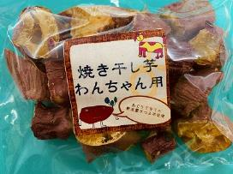
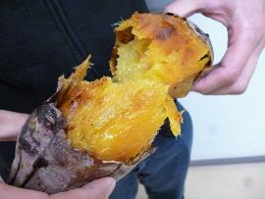

犬用干し芋 | 焼き芋

戻 る

アグリッシュ西丘
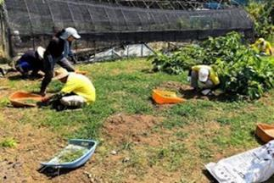
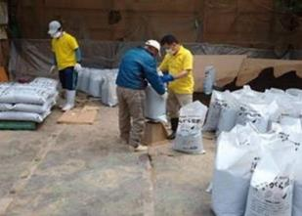

戻 る

アグリファームしっぽの里
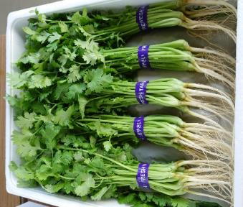
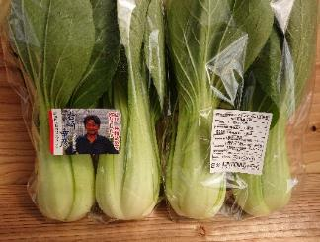
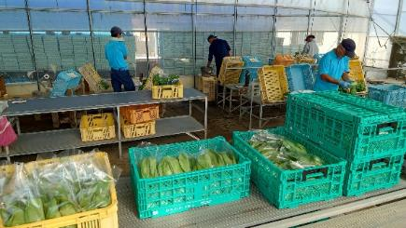

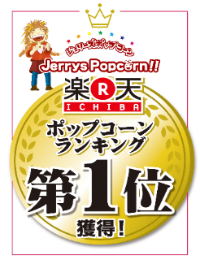
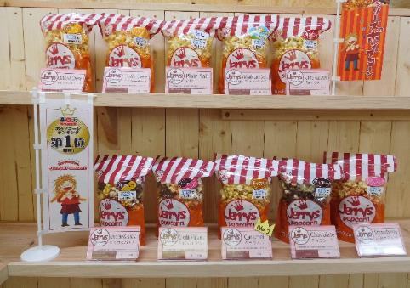

戻 る

朝霧フードラボ
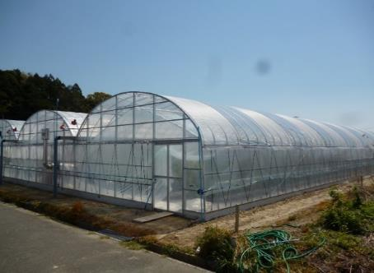
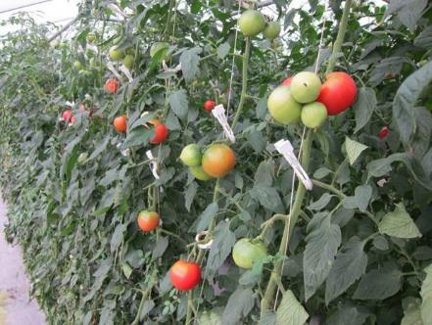
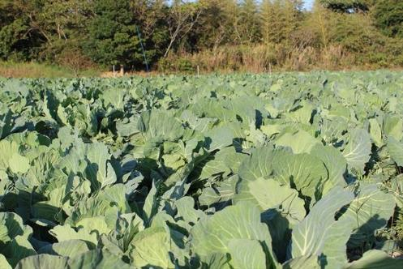

戻 る

いもねこのおうち
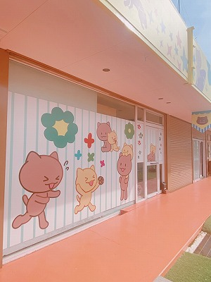
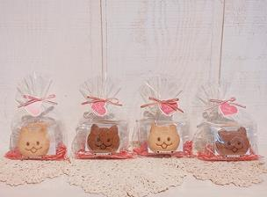

 | クッキー
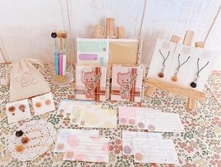

外観

戻 る
 | 小物

遠州みみの里
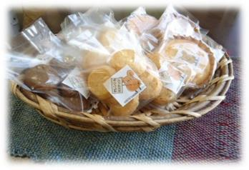
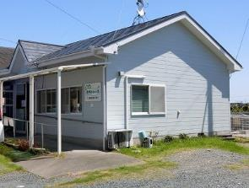

 | 外観

戻 る

大山ファーム
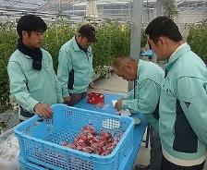
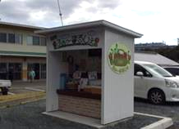

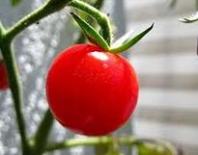
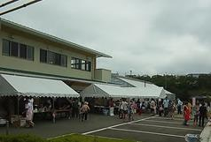

戻 る

グリーンノート
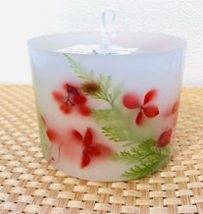
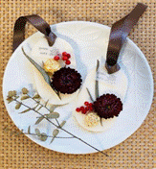

▲ボタニカルキャンドル
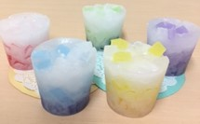
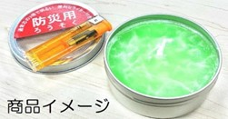

▲カップキャンドル
▲防災用キャンドル

戻 る

くるみ作業所
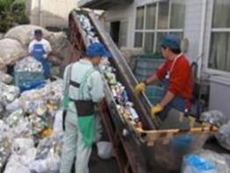
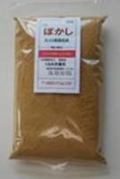

戻 る

作業所せきれい
業務用 1,000本入
割り箸 5,000本入
お土産・家庭用

額縁
木工製品

戻 る

つばめ創社
新しいロゴです
よろしくね

 | 作業風景
戻 る

天竜ワークキャンパス
喫茶ちゃむ外観
オリジナル缶バッチ作製

オリジナルＴシャツ印刷

戻 る

ひくまの
笠井織り着尺の製作風景
（Ｈ２４年度県知事賞受賞）
時間との勝負、除草作業
みんなで分担、受注作業
段ボールボンド貼り作業

農場整備は楽しみのひとつ
ﾌﾞﾙｰﾍﾞﾘｰの収穫作業
材料をこだわりぬいて作ったマドレーヌや
ジャム、自家栽培小麦の全粒粉クッキー

戻 る

メジャーサポートサービス
【名刺】

【チラシ】
戻 る

ワークショップくるみ
はんかち
名刺入れ
ますく
とーとばっく

ブランドネーム
えぷろん
すもっく

戻 る

ふたばLaLaCafe
手作りハンバーグの和風ロコモコ丼
お弁当でも大人気のタコライス

自社農園野菜を使用

Instagram
ホームページ

戻 る

